Cover
 | TEST CASE

Project Name | PN_AZEShop |  |  | Creator | Nguyễn Xuân Ngát
Project Code | PC_AZEShop |  |  | Reviewer/Approver | Trần Trung Hiếu
Document Code | DCM_AZEShop |  |  | Issue Date | 21-May-23
 |  |  |  | Version | v1.0

Record of change
Effective Date | Version | Change Item | *A,D,M | Change description | Reference
19-May-23 | v1.0 | New version | A | Create new
21-May-23 | v1.0 | Review |  | Review

Đặc tả chức năng 1
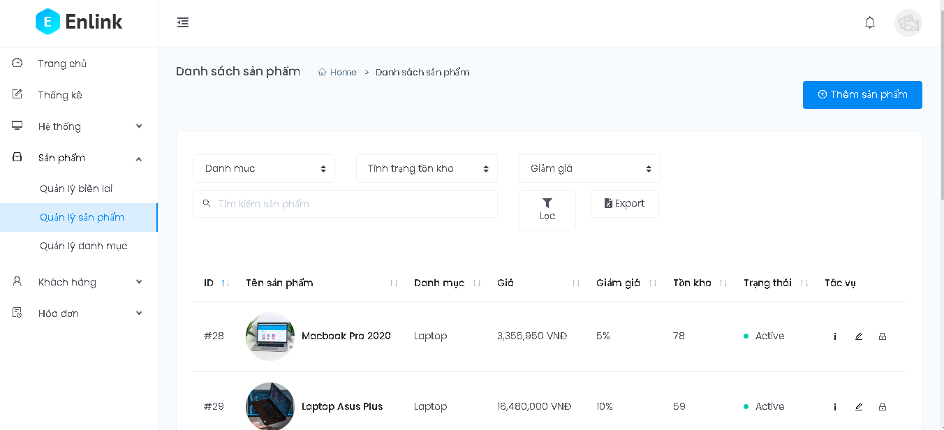
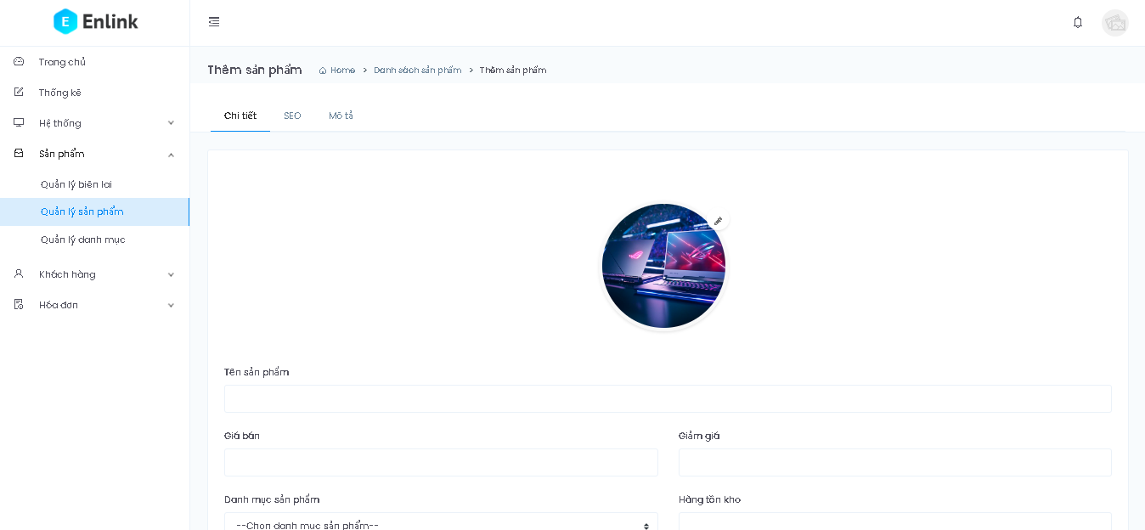
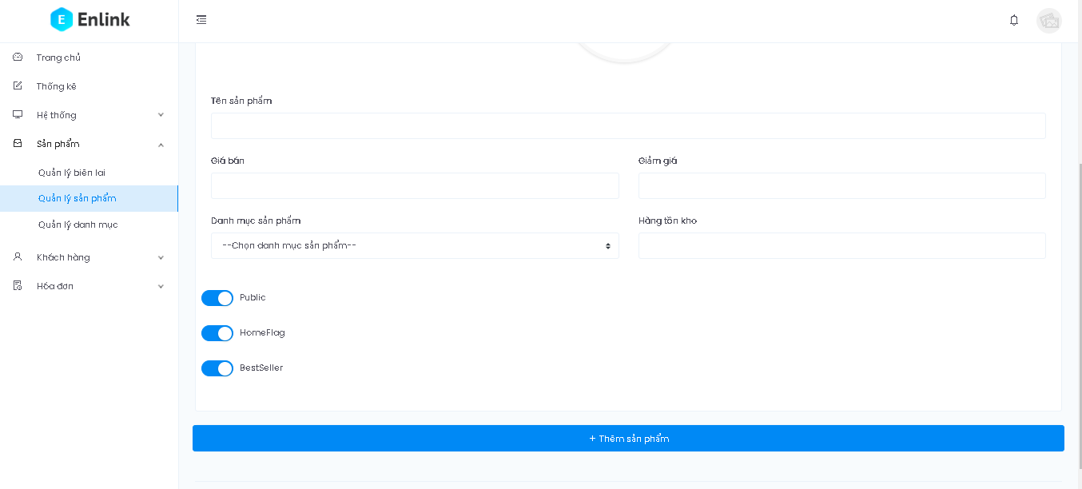
Usecase 1: Thêm sản phẩm:
Ý ngĩa chức năng: Cho phép người dùng thêm một sản phẩm muốn bán lên trang website bán hàng .
Xử lý dự phòng: nếu người dùng không có quyền thêm sản phẩm thì sẽ không vào được trang thêm sản phẩm.
Tác nhân: Nhân viên hoặc là chủ của cửa hàng.
Điều kiện cần chuẩn bị trước: người dùng vào trang quản lý bán hàng và đăng nhập với quyền có thể thêm được sản phẩm.
Các bước để thực hiện chức năng:
1. Đăng nhập.
2. Ở trang chủ chọn sản phẩm.
3. Sau đó chọn quản lý sản phẩm.
4. Chọn nút thêm sản phẩm
5. Nhập thông tin cho sản phẩm: tên sản phẩm, giá bán, giảm giá, chọn danh mục, số lượng tồn kho, chọn
ảnh.
6. Bấm thêm sản phẩm.
7. Hệ thống kiểm tra dữ liệu.
8. Nếu dữ liệu hợp lệ sẽ được lưu lại.
9. Hệ thống thông báo cho người dùng.
Tình huống chuyển đổi:
Trường Tên sản phẩm để trống:
+ Hệ thống nhắc: "Vui lòng nhập tên sản phẩm"
Trường Giá bán để trống:
+ Hệ thống nhắc: "Vui lòng nhập giá bán của sản phẩm"
Trường Danh mục sản phẩm để trống:
+ Hệ thống nhắc: "Vui lòng chọn danh mục sản phẩm"
Trường Hàng tồn kho để trống:
+ Hệ thống nhắc: "Vui lòng nhập số lượng tồn kho"
Trường Giảm giá để trống:
+ Hệ thống cho phép được để trống
Trường Ảnh để trống
+ Hệ thống cho phép được để trống
Hàng tồn kho không hợp lệ:
- Nếu là kí tự đặc biệt hoặc chữ:
+ Hệ thống sẽ nhắc: "Giá trị đã nhập không hợp lệ"
- Nêu là số nhưng không phù hợp
+ Hệ thống sẽ nhắc: "Giá trị đã nhập không phù hợp"
Giảm giá không hợp lệ:
- Nếu là kí tự đặc biệt hoặc chữ:
+ Hệ thống sẽ nhắc: "Giá trị đã nhập không hợp lệ"
- Nêu là số nhưng không phù hợp
+ Hệ thống sẽ nhắc: "Giá trị đã nhập không phù hợp"
Giá bán không hợp lệ:
- Nếu là kí tự đặc biệt hoặc chữ:
+ Hệ thống sẽ nhắc: "Giá trị đã nhập không hợp lệ"
- Nêu là số nhưng không phù hợp
+ Hệ thống sẽ nhắc: "Giá bán không hợp lệ"
3 Trường tích chọn:
- Public : là trường trạng thái sản phẩm có mở bán hay không.
- HomeFlag: là trường trạng thái có hiển thị sản phẩm ở trang chủ hay không.
- BestSeller: là trường trạng thái sản phẩm có bán chạy hay không.
Nút thêm sản phẩm :
- Khi thêm không thành công:
+ Hiện validate(bắt lỗi người dùng).
- Khi thêm thành công:
+ Hệ thống lưu và thoát khỏi màn hình thêm sản phẩm.
+ Thống báo cho người dùng thành công.
Ngoại lệ:
+ Nếu chọn file ảnh mà không đúng dạng của 1 file ảnh thì trường ảnh sẽ để trống.
Quy tắc ràng buộc:
+ Trường Giảm giá là tính bằng phần trăm nên giá trị phải trong khoảng từ 0 đến 100.
+ Trường Giá bán phải là số dương
+ Trường Hàng tồn kho phải là số nguyên dương

Đặc tả chức năng 2
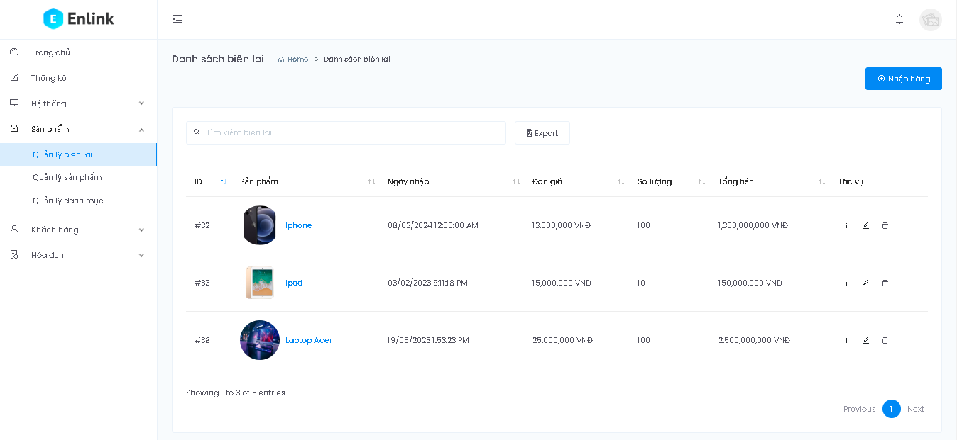
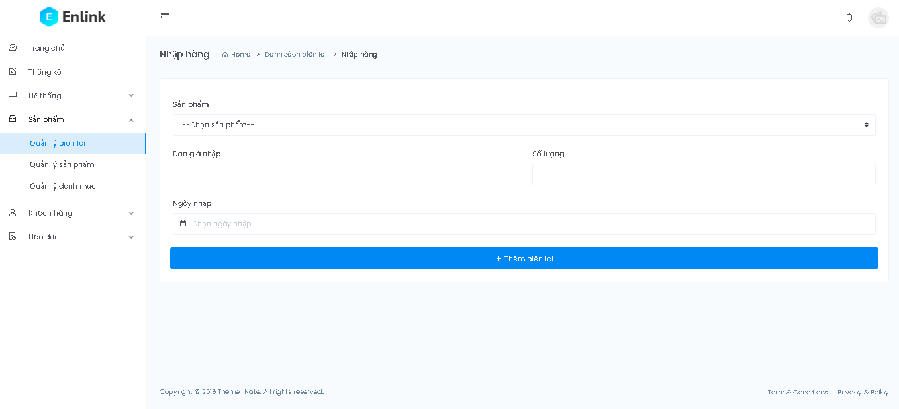
Usecase 1: Nhập hàng:
Ý ngĩa chức năng: Cho phép người dùng nhập một sản phẩm cập nhật số lượng sản phẩm đó .
Xử lý dự phòng: nếu người dùng không có quyền nhập hàng thì sẽ không vào được trang thêm sản phẩm.
Tác nhân: Nhân viên hoặc là chủ của cửa hàng.
Điều kiện cần chuẩn bị trước: người dùng vào trang quản lý bán hàng và đăng nhập với quyền có thể nhập hàng được.
Các bước để thực hiện chức năng:
1. Đăng nhập.
2. Ở trang chủ chọn sản phẩm.
3. Sau đó chọn quản lý biên lai.
4. Chọn nút nhập hàng
5. Nhập thông tin cho phiếu nhập: sản phẩm, đơn giá nhập, số lượng, ngày nhập.
6. Bấm thêm biên lai.
7. Hệ thống kiểm tra dữ liệu.
8. Nếu dữ liệu hợp lệ sẽ được lưu lại.
9. Hệ thống thông báo cho người dùng.
Tình huống chuyển đổi:
Trường Sản phẩm để trống:
+ Hệ thống nhắc: "Vui lòng chọn tên sản phẩm"
Trường Đơn giá nhập để trống:
+ Hệ thống nhắc: "Vui lòng điền giá nhập"
Trường Số lượng để trống:
+ Hệ thống nhắc: "Vui lòng điền số lượng nhập"
Số lượng không hợp lệ:
- Nếu là kí tự đặc biệt hoặc chữ:
+ Hệ thống sẽ nhắc: "Giá trị đã nhập không hợp lệ"
- Nêu là số nhưng không phù hợp
+ Hệ thống sẽ nhắc: "Giá nhập không hợp lệ"
Đơn giá nhập không hợp lệ:
- Nếu là kí tự đặc biệt hoặc chữ:
+ Hệ thống sẽ nhắc: "Giá trị đã nhập không hợp lệ"
- Nêu là số nhưng không phù hợp
+ Hệ thống sẽ nhắc: "Giá nhập không hợp lệ"
Nút thêm biên lai :
- Khi thêm không thành công:
+ Hiện validate(bắt lỗi người dùng).
- Khi thêm thành công:
+ Hệ thống lưu và thoát khỏi màn hình thêm sản phẩm.
+ Thống báo cho người dùng thành công.
Ngoại lệ:
+ Nếu ngày nhập để trống thì sẽ lấy ngày giờ ở thời điểm hiện tại.
Quy tắc ràng buộc:
+ Trường Đơn giá nhập phải là số >=0.
+ Trường Số lượng phải là số >0 và là số nguyên

Report
TEST REPORT

Project Name | PN_AZShop |  | Creator |  | Nguyễn Xuân Ngát
Project Code | PC_AZShop |  | Reviewer/Approver |  | Trần Trung Hiếu
Document Code | DCM_AZShop |  | Issue Date |  | 21-May-23
Notes

No | Module code | Pass | Fail | Untested | N/A | Number of test cases
1 | TestAP | 12 | 4 | 0 | 0 | 16
2 | TestIG | 9 | 5 | 0 | 0 | 14
 | ...
 | Sub total | 21 | 9 | 0 | 0 | 30

 | Test coverage |  | 100 | %
 | Test successful coverage |  | 70 | %

 |  |  |  | Dữ liệu tổng hợp cho đồ thị
 |  |  |  | Pass | Fail | Untested | N/A
 |  |  |  | 21 | 9 | 0 | 0
Biểu đồ thể hiện phần trăm các TestCase Pass/Fail/Untested/N/A

